상품제안서
와이즈핏 LED 모기퇴치기 | 상품코드: F19724

 |  |  |  |  |  |  | 02-412-0044 | www.easy1.co.kr
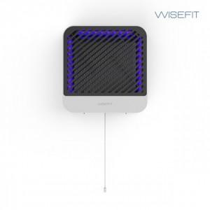 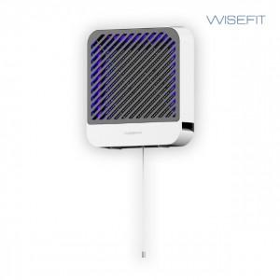 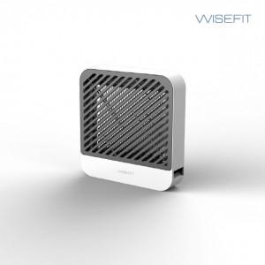

【상세/제작정보】

【인쇄/포장옵션】 | / 포장불가능

【공급단가】 | 수량 | 20~ | 50~ | 100~ | 300~ | 500~
*VAT별도 | 단가 | 32,520원 | 31,310원 | 30,110원 | 28,900원 | 28,180원

【상품 URL】 | http://www.easy1.co.kr/src/goods_detail.php?gdno=19724

